38 水稲収穫量（子実用）
38 水稲収穫量（子実用）

 | 時点 2025(R7)年（毎年）
 | 単位 ｔ |  |  |  |  |  |  |  | 偏差値 |  | 59.3
順位 |  | 都道府県名 |  | 数 値 |  |  | 順位 | 都道府県名 |  | 数 値

 |  | 0 | 全 国 |  | 7,790,000 | 0.0 | 24 | 0 | 石 川 |  | 121,800
1 |  | 0 | 新 潟 |  | 637,900 | 0.0 | 25 | 0 | 広 島 |  | 111,500
2 |  | 0 | 北海道 |  | 578,000 | 0.0 | 26 | 0 | 岐 阜 |  | 108,600
3 |  | 0 | 秋 田 |  | 513,900 | 0.0 | 27 | 0 | 大 分 |  | 98,400
4 |  | 0 | 福 島 |  | 387,600 | 0.0 | 28 | 0 | 山 口 |  | 94,100
5 |  | 0 | 山 形 |  | 381,300 | 0.0 | 29 | 0 | 鹿児島 |  | 91,200
6 |  | 0 | 宮 城 |  | 378,100 | 0.0 | 30 | 0 | 島 根 |  | 88,000
7 |  | 0 | 茨 城 |  | 364,000 | 0.0 | 31 | 0 | 静 岡 |  | 77,300
8 |  | 0 | 栃 木 |  | 327,000 | 0.0 | 32 | 0 | 群 馬 |  | 75,600
9 |  | ◎ | 千 葉 |  | 305,200 | 0.0 | 33 | 0 | 宮 崎 |  | 74,300
10 |  | 0 | 青 森 |  | 274,200 | 0.0 | 34 | 0 | 京 都 |  | 72,900
11 |  | 0 | 岩 手 |  | 267,400 | 0.0 | 35 | 0 | 愛 媛 |  | 66,200
12 |  | 0 | 富 山 |  | 194,700 | 0.0 | 36 | 0 | 鳥 取 |  | 64,000
13 |  | 0 | 長 野 |  | 191,600 | 0.0 | 37 | 0 | 徳 島 |  | 52,900
14 |  | 0 | 兵 庫 |  | 181,600 | 0.0 | 38 | 0 | 香 川 |  | 52,800
15 |  | 0 | 福 岡 |  | 175,900 | 0.0 | 39 | 0 | 高 知 |  | 49,600
16 |  | 0 | 熊 本 |  | 169,100 | 0.0 | 40 | 0 | 長 崎 |  | 47,600
17 |  | 0 | 滋 賀 |  | 159,700 | 0.0 | 41 | 0 | 奈 良 |  | 41,600
18 |  | 0 | 岡 山 |  | 151,600 | 0.0 | 42 | 0 | 和歌山 |  | 29,900
19 |  | 0 | 埼 玉 |  | 146,600 | 0.0 | 43 | 0 | 山 梨 |  | 24,400
20 |  | 0 | 三 重 |  | 132,600 | 0.0 | 44 | 0 | 大 阪 |  | 20,100
21 |  | 0 | 愛 知 |  | 132,500 | 0.0 | 45 | 0 | 神奈川 |  | 14,200
22 |  | 0 | 福 井 |  | 130,300 | 0.0 | 46 | 0 | 沖 縄 |  | 1,980
23 |  | 0 | 佐 賀 |  | 129,600 | 0.0 | 47 | 0 | 東 京 |  | 468

水稲収穫量 （子実用）
北海道 | 578000
青 森 | 274200
岩 手 | 267400
宮 城 | 378100
秋 田 | 513900
山 形 | 381300
福 島 | 387600
茨 城 | 364000
栃 木 | 327000
群 馬 | 75600
埼 玉 | 146600
千 葉 | 305200
東 京 | 468
神奈川 | 14200
新 潟 | 637900
富 山 | 194700
石 川 | 121800
福 井 | 130300
山 梨 | 24400
長 野 | 191600
岐 阜 | 108600
静 岡 | 77300
愛 知 | 132500
三 重 | 132600
滋 賀 | 159700
京 都 | 72900
大 阪 | 20100
兵 庫 | 181600
奈 良 | 41600
和歌山 | 29900
鳥 取 | 64000
島 根 | 88000
岡 山 | 151600
広 島 | 111500
山 口 | 94100
徳 島 | 52900
香 川 | 52800
愛 媛 | 66200
高 知 | 49600
福 岡 | 175900
佐 賀 | 129600
長 崎 | 47600
熊 本 | 169100
大 分 | 98400
宮 崎 | 74300
鹿児島 | 91200
沖 縄 | 1980

千葉県の推移
令和3年 | 277800 | 9
令和4年 | 259500 | 9
令和5年 | 265700 | 9
令和6年 | 287900 | 8
令和7年 | 305200 | 9
(千ｔ)
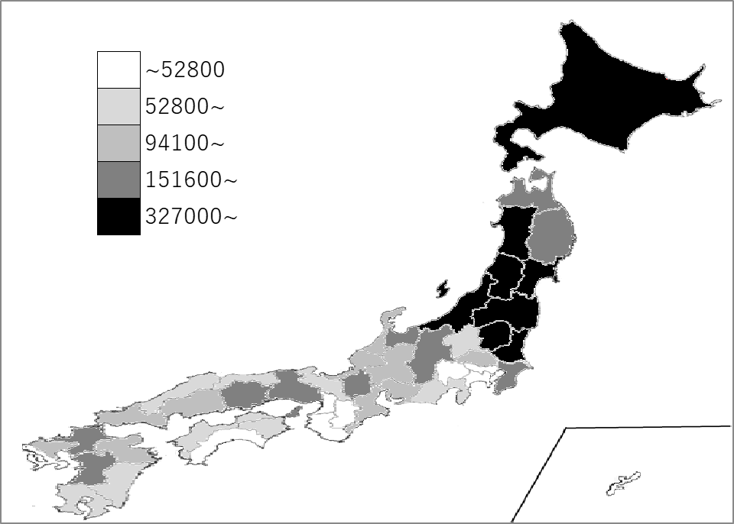

《備 考》 ・資料出所 農林水産省「作物統計」

